Pod có nhiều container
vi 4-nginx-swamtest.yaml
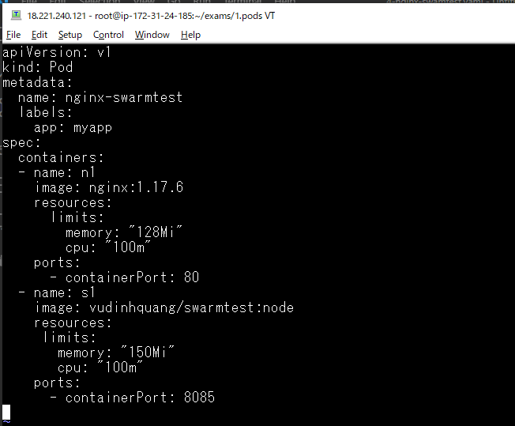

Triển khai file
 | kubectl apply -f 4-nginx-swamtest.yaml

Check pod được tạo
 | kubectl get po -o wide

Thi hành 1 lệnh trong container của pod mà không chỉ rõ container nào thì nó sẽ truy cập vào container thứ nhất
 | kubectl exec nginx-swarmtest ls /
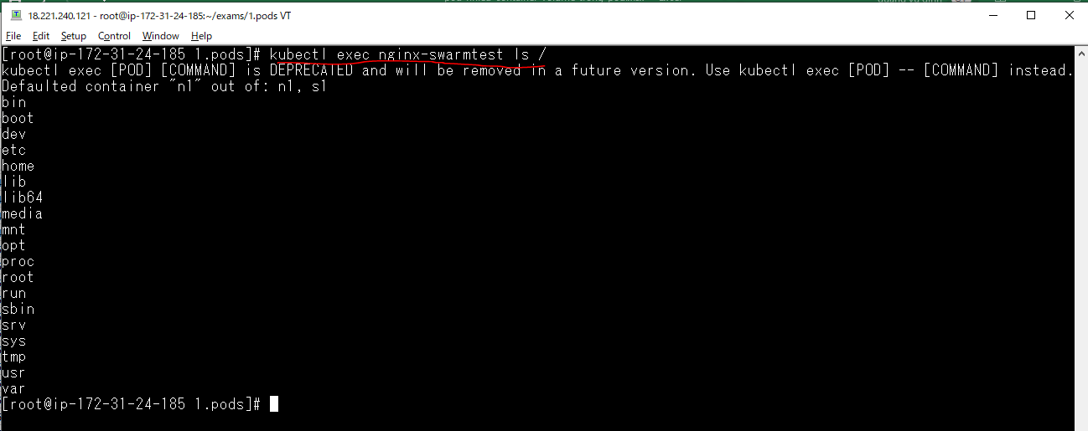

Thi hành 1 lệnh trong container của pod có chỉ rõ container nào
 | kubectl exec nginx-swarmtest ls / -c s1
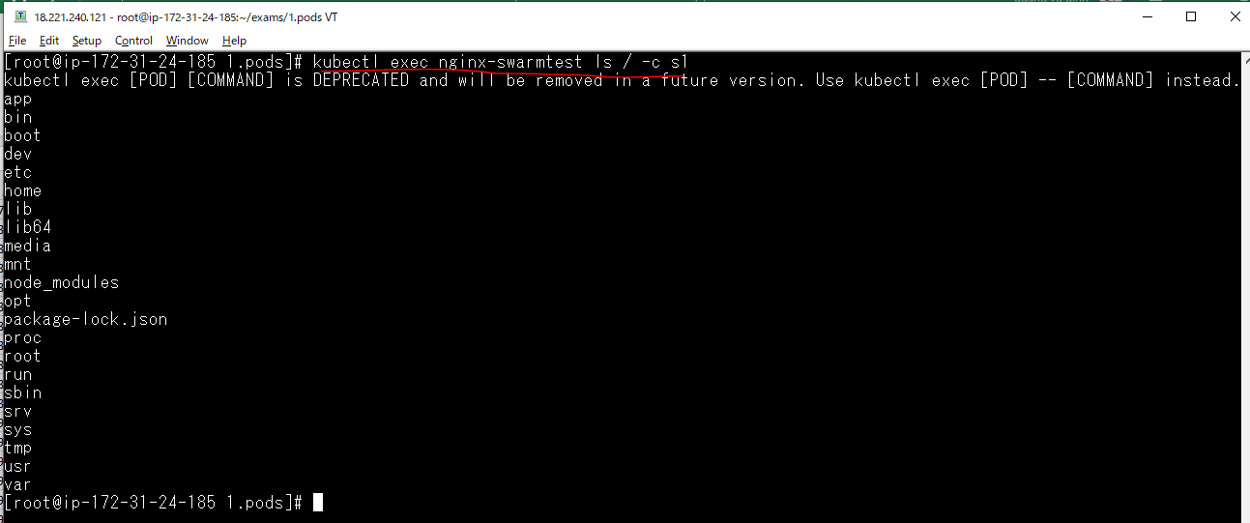

Vào container
 | kubectl exec -it nginx-swarmtest bash -c n1
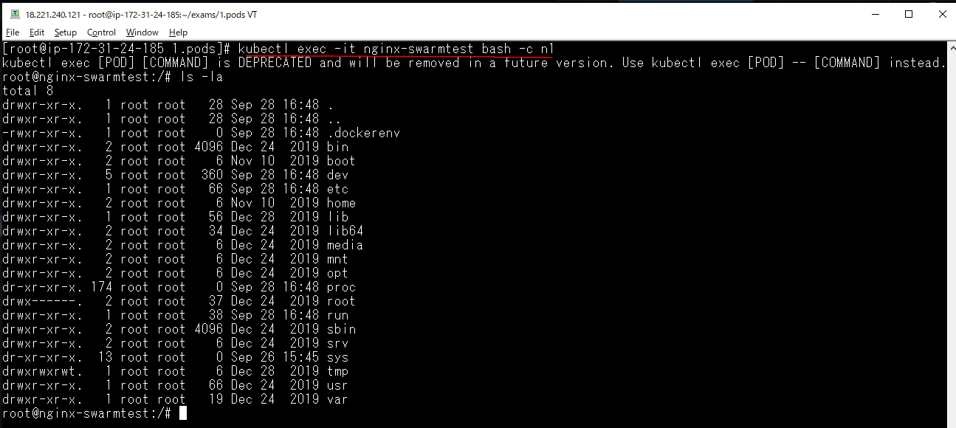

 | kubectl exec -it nginx-swarmtest bash -c s1

Ổ đĩa - Volume trong POD
Định nghĩa một volume - ánh xạ thư mục /home/www máy host

 | vi 5-nginx-swamtest-vol.yaml
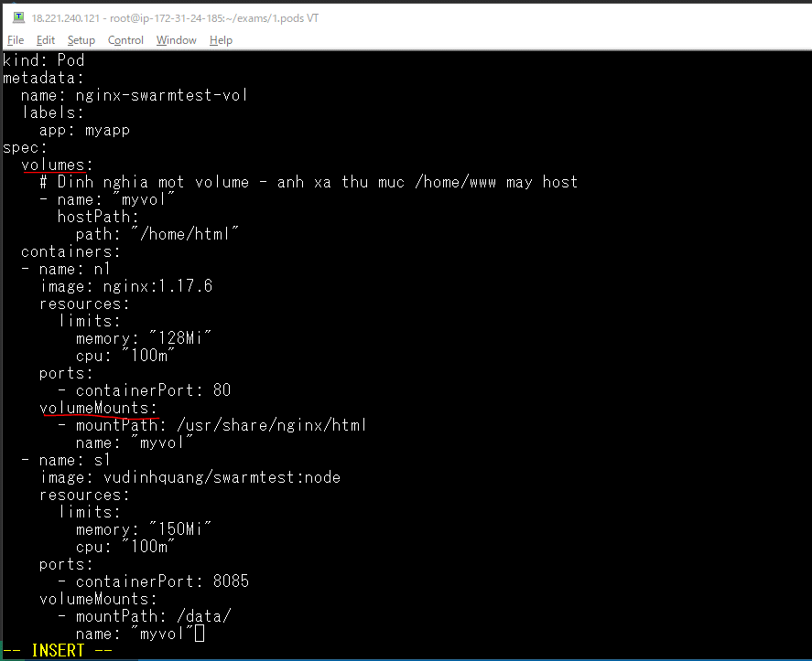

Triển khai file
 | kubectl apply -f 5-nginx-swamtest-vol.yaml

Kiểm tra pod được tạo
 | get po -o wide

 |  | master IP: 172.31.24.185
 |  | -> Máy chạy pod này là master

 | cd /home/html/
 | vi index.html

Ấn định node khi tạo pod
Kiểm tra node
 | kubectl get no -o wide

 |  | worker1.xtl has private IP is 172.31.30.173

Thiết lập nhãn cho node worker1.xtl
 | kubectl label node ip-172-31-30-173.us-east-2.compute.internal hostname=worker1.xtl

Kiểm tra nhãn của worker1.xtl
 | kubectl describe node/ip-172-31-30-173.us-east-2.compute.internal
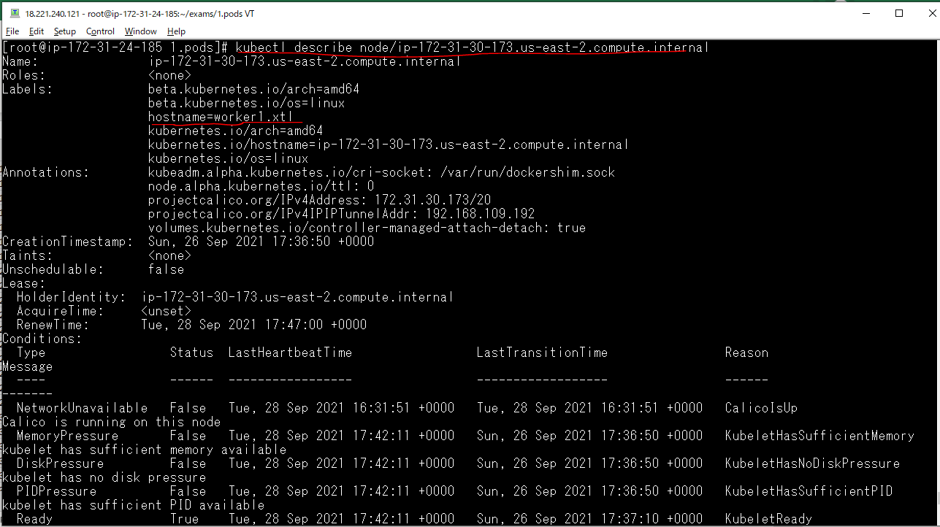

Edit 5-nginx-swamtest-vol.yaml
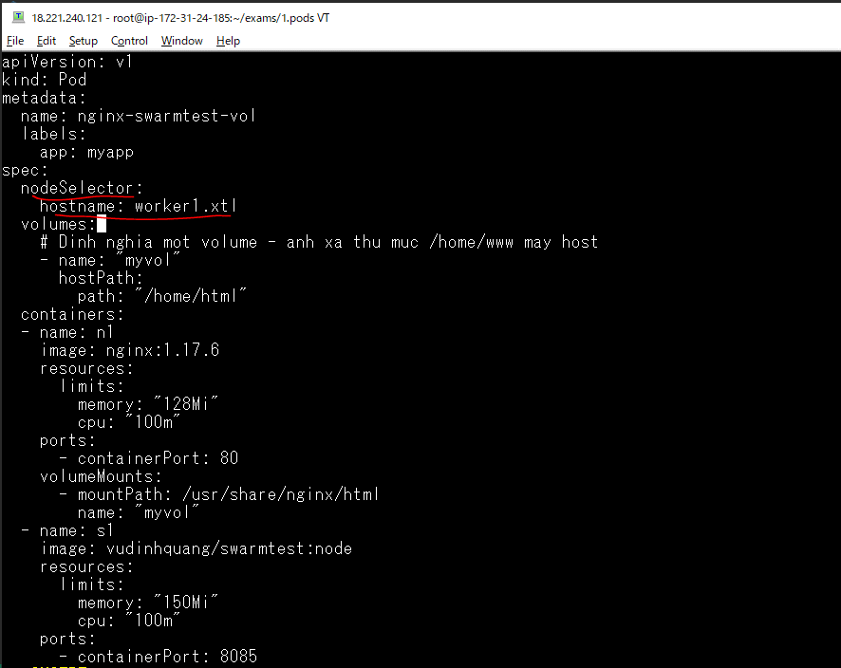

Triển khai lại file
 | kubectl apply -f 5-nginx-swamtest-vol.yaml

Kiểm tra pod nginx-swarmtest-vol được tạo
 | kubectl get po -o wide

 |  | pod nginx-swarmtest-vol được tạo ra trên
 |  | node worker1.xtl

index.html on worker1.xtl
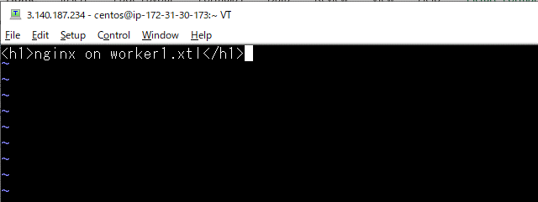
Login node worker1.xtl

Create index.html
 | sudo vi /home/html/index.html

